設計書
(bat)ConfirmRouteJobFinishedSuccessfully_設計書.xlsx

・機能

 | SQL Serverのジョブ履歴(経路：LDS-PROCESS_DB_REORGANIZE_INDEX)の実行結果が正常に終了しているかを確認。
 | 結果をログファイルを出力。

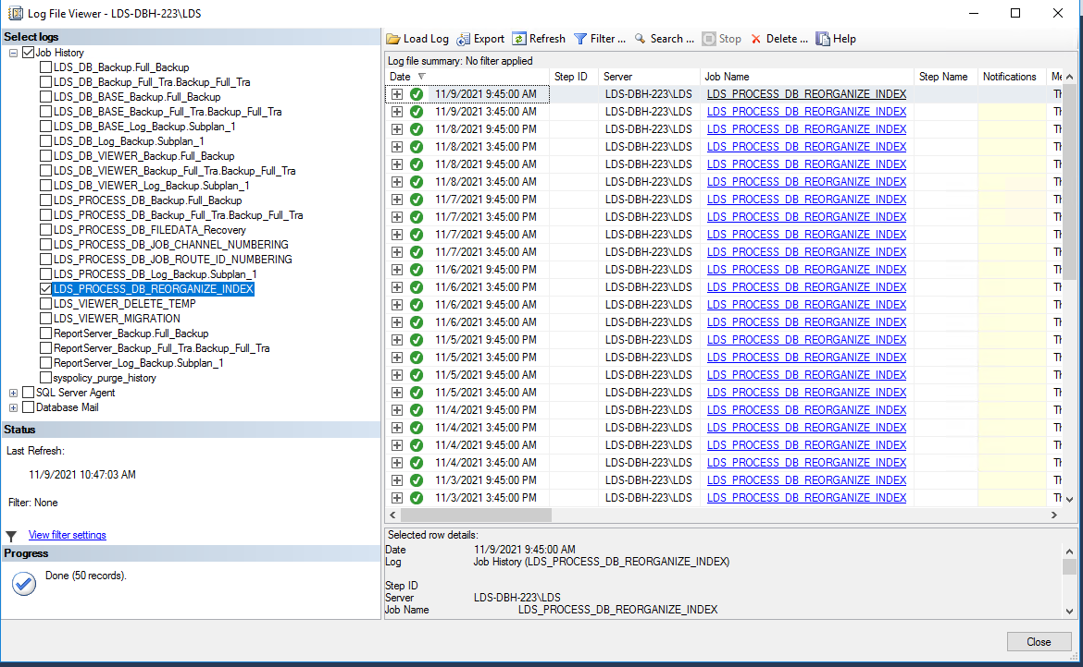

・記述言語

 | ・batch file
 | ・PowerShell ver 5.1

・ファイル

 | ・使用するファイル一覧

 |  | ファイル名 | 説明
 |  | ConfirmRouteJobFinishedSuccessfully.bat | 起動用バッチファイル。 ※ファイルの文字コードはutf-8 任意のフォルダに配置し使用。
 |  | ConfirmRouteJobFinishedSuccessfully.ps1 | 処理用スクリプトファイル。 ※ファイルの文字コードはutf-8 任意のフォルダに配置し使用。

・スクリプトの実行方法

 | 任意のフォルダにファイルを配置し、バッチファイルを実行する。

 | > ConfirmRouteJobFinishedSuccessfully.bat

・バッチファイル設定

 | PowerShellスクリプトに渡すパラメータと、PowerShellに渡すパラメータの一覧。

 |  | ■PowerShellに渡すパラメータ一覧
 |  | 設定 | 説明
 |  | -NoProfile PowerShell | プロファイルの読み込みを行わない。
 |  | -ExecutionPolicy Unrestricted | PowerShell の実行ポリシーを “すべてのスクリプトを制限無しで実行する” に変更。

 |  | ■バッチファイル内でPowerShellスクリプトに渡すパラメータ一覧 ※必須項目、動作環境毎に設定
 |  | 設定 | 説明
 |  | logDir | ログを出力するディレクトリをフルパス指定。
 |  | psScriptFile | PowerShellスクリプト(ConfirmRouteJobFinishedSuccessfully.ps1)をフルパス指定。
 |  | server | サーバー名。
 |  | database | データベース名。
 |  | userId | DBのユーザーID。
 |  | pass | DBのパスワード。
 |  | jobName | SQL Serverエージェントのジョブ名。 (LDS-PROCESS_DB_REORGANIZE_INDEX)
 |  | targetDate | 対象の日付。 Format:yyyy/MM/dd

・ログ出力方式

 | ・正常終了時

 |  | 対象とする履歴が存在する場合はログを出力。

 |  | ■ログファイルのフォーマット
 |  | 項目 | 説明
 |  | ファイル名 | result_ConfirmRouteJobFinishedSuccessfully_ジョブ名_yyyy-MM-dd_HH-mm-ss.log
 |  | ファイル文字コード | Shift-JIS

 |  | ■ログ出力フォーマット
 |  | 項目 | 説明
 |  | result | 処理結果 (正常(エラー以外):OK、エラー:NG)
 |  | runDateTime | 日時
 |  | stepId | ステップID
 |  | stepName | ステップ名
 |  | runStatus | ジョブ実行のステータス (0: 失敗 / 1: 成功 / 2: 再試行 / 3: キャンセル / 4: 進行中)
 |  | runDuration | 実行時間
 |  | sqlSeverity | SQL重大度
 |  | sqlMessageId | SQLメッセージID
 |  | message | メッセージ

 |  | 出力例）
 |  | OK,2021/01/18 10:29:44,1,STEP_1_SUCCESS,1,2
 |  | OK,2021/01/18 10:29:46,2,STEP_2_SUCCESS,1,4
 |  | NG,2021/01/18 10:29:50,1,STEP_1_ERROR,0,2,11,10,次のユーザーとして実行: NIKONOA\sf7138。ステップは失敗しました。
 |  | NG,2021/01/18 10:29:52,2,STEP_2_ERROR,0,6,21,20,次のユーザーとして実行: NIKONOA\sf7138。ステップは失敗しました。

 | ・異常終了時

 |  | PowreShellスクリプトのエラー情報を出力

 |  | ■ログファイルのフォーマット
 |  | 項目 | 説明
 |  | ファイル名 | error_ConfirmRouteJobFinishedSuccessfully_ジョブ名_yyyy-MM-dd_HH-mm-ss.log
 |  | ファイル文字コード | Shift-JIS

